说明
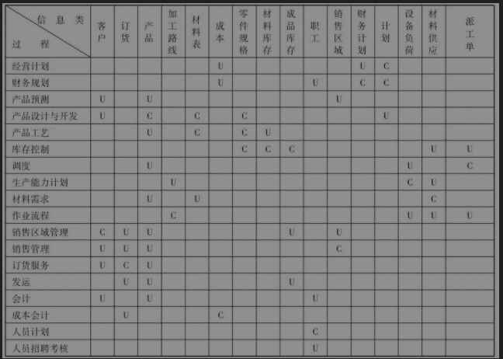
建立过程类和信息类构成的二维表，用“C”和“U”表示创建和使用某个特定信息类的过程，然后，检查该过程/信息类关系

基本原则是“数据守恒”，即数据必定在一个地方产生，而且必定有一个或多个使用者。做到这一点，即满足了数据的完整性、一致性和无冗余的3条原则

 | 每列只有一个c
 | 每行至少有一个U
 | 不能有空行和空列
 | 调整表中行列顺序，使C尽量朝对角线 靠近，沿对角线划一个个小方块，把所有C包含进去，每个小方块就是一个子系统

建立U/C矩阵的步骤如下： | ① 高层管理定义业务流程；② 过程专家（管理业务人员）定义支持每一个过程所需要的信息类；③ 建立信息和过程的联系。U/C矩阵确定了信息的归属权，即信息由哪些系统产生或者使用是合理的。

